General charts
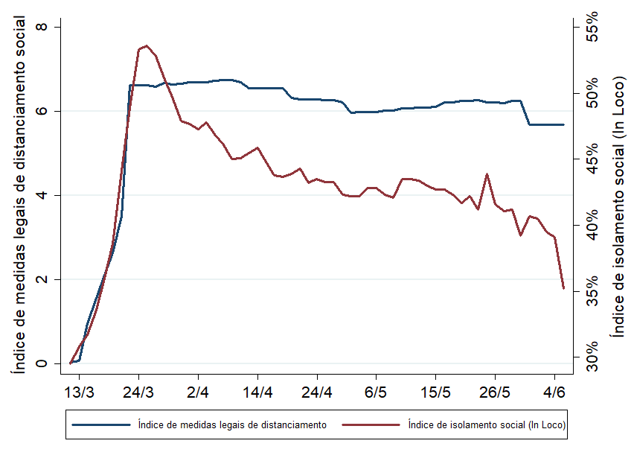
Índice de medidas legais de distanciamento social: médias ponderadas de estados e capitais estaduais, por dia

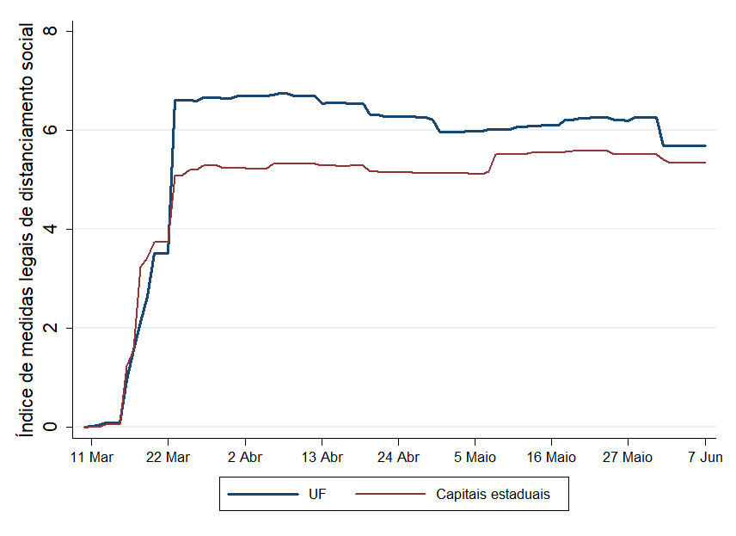

Medidas de distanciamento social e isolamento social de fato: médias ponderadas, por dia (apenas dias úteis, medidas estaduais)

Physical distancing states (1)
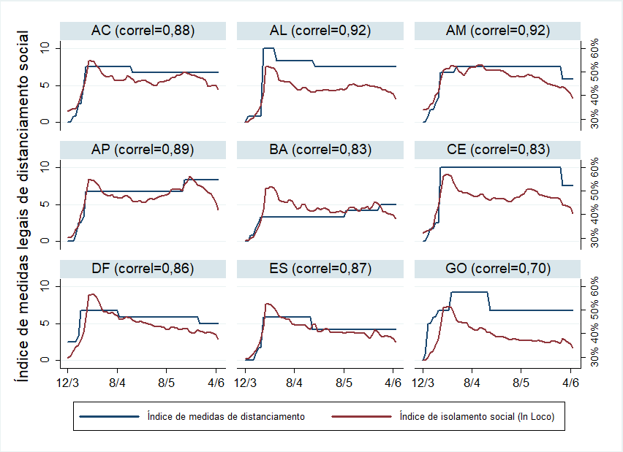
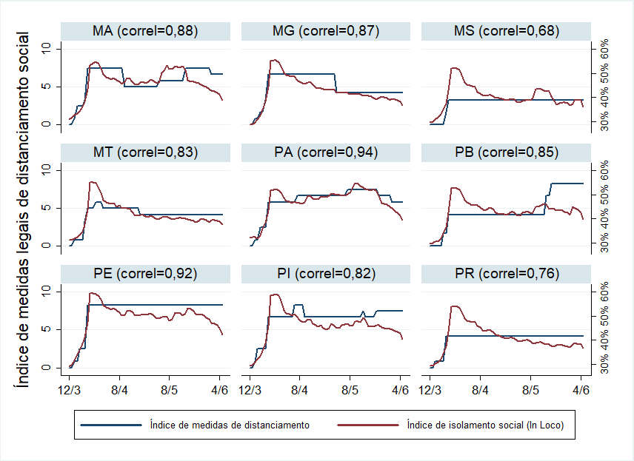
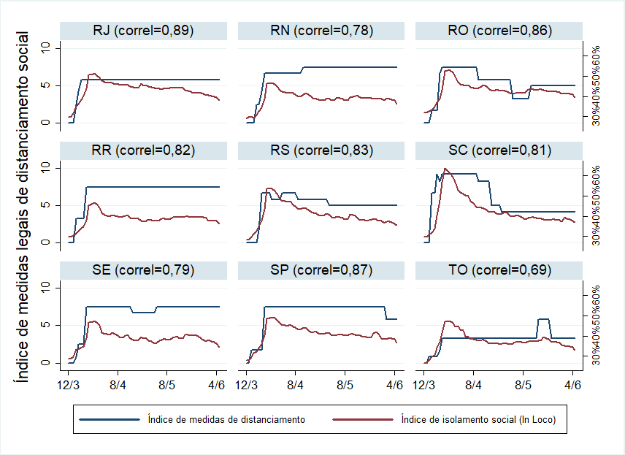

Physical distancing - states (2
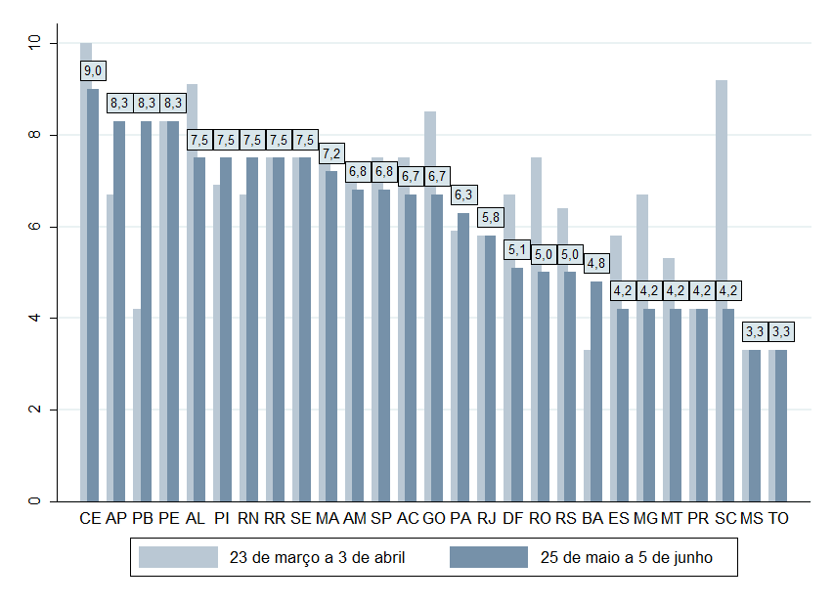
Índice de medidas legais de distanciamento social, médias, governos estaduais (0 a 10, em que 10 é o mais restrito)

Physical distancing and deaths
